Worksheet
Коммерческое предложение

Фото | Фото, ссылка | Артикул | Название | Описание | Цвет | Материал | Размер | Метод нанесения | Тираж | Цена за шт., руб. | Стоимость тиража, руб. | ИТОГ, руб.
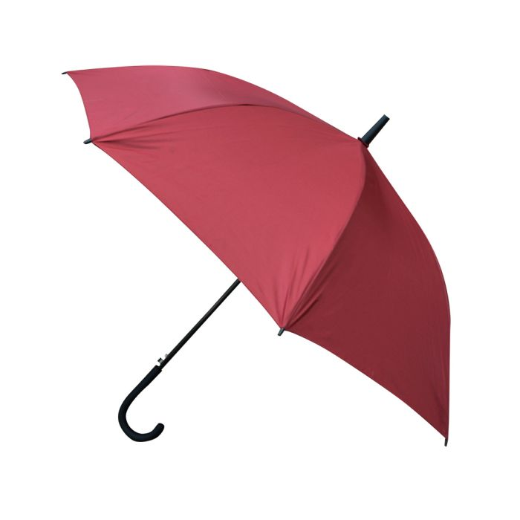 | https://eklektika.ru/foto-tovara2/3/5/2/3520797_1.jpg | 3520797 | Противоштормовой зонт из стекловолокна, цвет бордовый pantone 1955 C | Зонт снабжен системой защиты от ветра. Если при экстремальных порывах ветра купол выгибается, механизм пружинит, не давая спицам погнуться или сломаться. Размер 25 дюймов. | Бордовый | Полиэстер | диаметр купола - 110 см | Термотрансфер; Шелкография | 120 | 988 | 118560
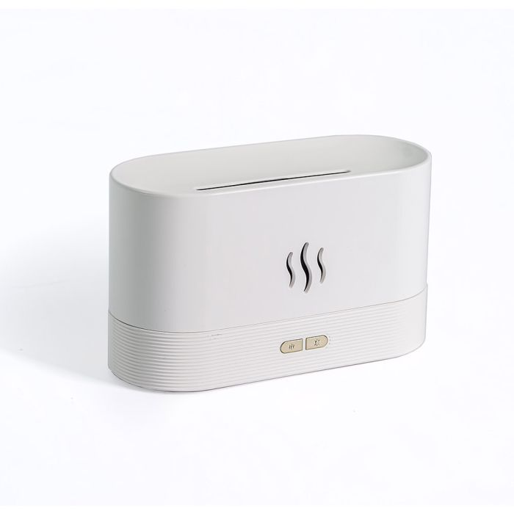 | https://eklektika.ru/foto-tovara2/4/2/2/4220583_1.jpg | 4220583 | Ультразвуковой увлажнитель Yoliba с имитацией пламени, цвет белый | Ультразвуковой увлажнитель тихий в работе, имеет большой резервуар для воды, отлично увлажняет помещение целый день. Прост в использовании и наполняет комнату ароматом сразу после включения. Увлажнитель гармонично впишется в интерьер вашего дома. Элегантный и при этом небольшой ароматерапевтический увлажнитель воздуха подойдет для комнаты до 18м2. Современный дизайн. Управляется при помощи кнопки на увлажнителе. Ультразвуковой увлажнитель воздуха идеально подойдет для дома, офиса, спальни, занятий йогой, спа. Напряжение: 220 (230) В Мощность: 20 Вт Питание: USB | Белый | Пластик | 16,9 х 7,2 х 9,7 см | Тампопечать | 1 | 2377.15 | 2377.15
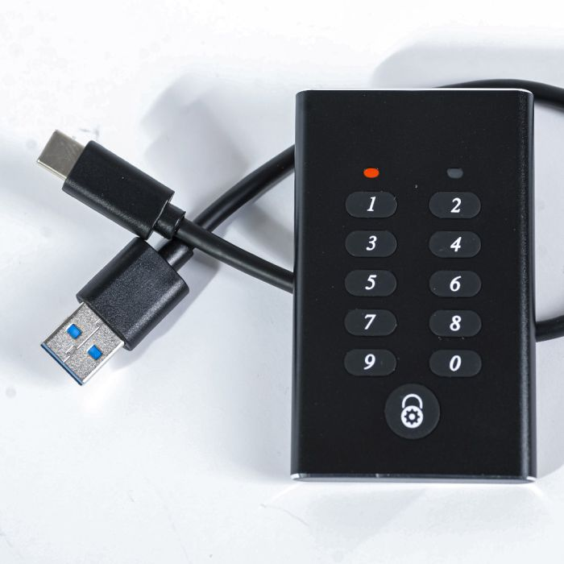 | https://eklektika.ru/foto-tovara2/1/9/0/1900233_1.jpg | 1900233 | Жесткий-диск Yoliba с паролем, 240 гб, цвет черный | Мини-жесткий диск Yoliba позволяет без задержек передавать файлы благодаря высокой скорости чтения и записи. Эти показатели достигают 530 Мбайт/сек и 460 Мбайт/сек. Обладая объемом 240 ГБ, диск поможет хранить большие коллекции видео, фото, музыкальные коллекции, а также важные документы, надежно защищая данные. Одной из отличительных особенностей данного диска является установка на него пароля для защиты личных данных. Компактные размеры самого жесткого диска делают его удобным и позволяют повсюду брать с собой. Его также можно подключать и к телевизорам, мониторам для демонстрации фотографий и воспроизведения видеороликов. Храня в памяти большие фильмы, вы сможете устраивать киносеансы в гостиной для семьи и друзей. Будучи резервным хранилищем игр, устройство можно подключать к игровым консолям. Жесткий диск поставляется в чехле на котором вы так же сможете нанести любой логотип. Емкость 240 гб. В комплект входит USB-Type C | Черный | Металл | 49,5 х 8 х 79 мм | Тампопечать; Лазерная гравировка; УФ-печать | 2 | 5666 | 11332
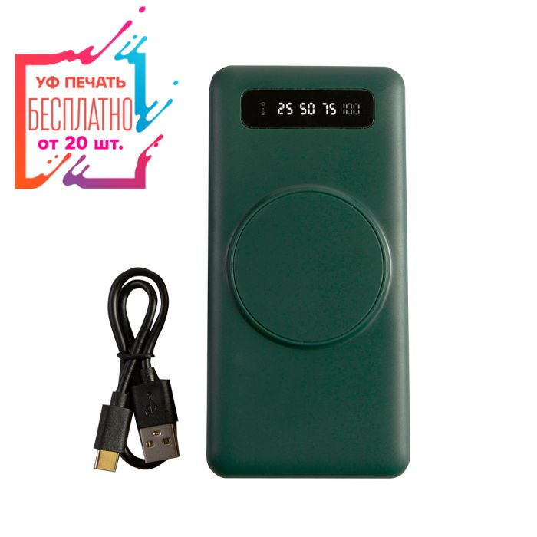 | https://eklektika.ru/foto-tovara2/2/1/5/2151239_1.jpg | 2151239 | Внешний аккумулятор с беспроводной зарядкой для телефона зеленый с датчиком заряда , YM-446, емкость 10 000 mAh | Входные параметры: – Гнезда Type-C, Micro USB и кабель USB-A: 5 В/2 A Выходные параметры: – Выход 1, выход 2, кабели Micro USB, Type-C и Lightning: 5 В/2 А | Зелёный | Пластик | 141*69*23мм | УФ-печать; Тампопечать | 1 | 2063 | 2063
 |  |  |  |  |  |  |  |  |  | Итого | 134332.15

